Start
Inhalt Aktivieren

 | CMD-Wiederholung
 | 1. | Wenn über dem Tabellenblatt eine Frage nach aktivieren gestellt wird, dann klicke auf "Inhalt aktivieren".
 | 2. | Fülle Deine Namen ein:
 | 3. | Speichere die Datei auf dem Desktop Deines Rechners unter dem Namen: CMD_xxxxxxxxxx_yyyyyyyyyy.xlsm ^ ^ Nachname Vorname
 | 4. | Bearbeite alle folgenden Blätter (zwischenspeichern nach jedem bearbeiteten Blatt nicht vergessen!)
 | 5. | Speichere die Datei auf dem Desktop Deines Rechners.

History:
User | Action | Path | Date/Time
lenoBm | Save | C:\Daten\eigeneSkripten\MGIN1\02_CMD\Wiederholung\CMD-Wdhlg.xlsm | 5/26/15
lenoBm | Save | C:\Daten\eigeneSkripten\MGIN1\02_CMD\Wiederholung\CMD-Wdhlg.xlsm | 5/26/15
lenoBm | Open | C:\Daten\eigeneSkripten\MGIN1\02_CMD\Wiederholung\CMD-Wdhlg.xlsm | 5/26/15
lenoBm | Save | C:\Daten\eigeneSkripten\MGIN1\02_CMD\Wiederholung\CMD-Wdhlg.xlsm | 5/26/15

Verzeichnis Erstellen
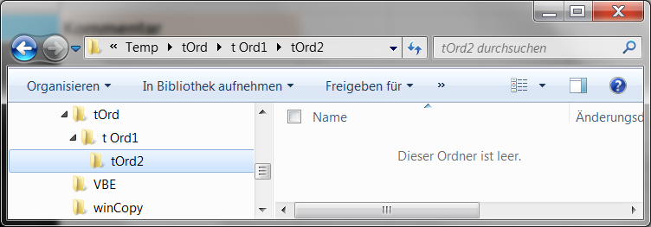 Verzeichnis Erstellen - Wechsle in das Verzeichnis %temp% - Erstelle den Ordner tOrd in %temp% - Erstelle den Ordner tOrd 1 (Leerzeichen zwischen d und 1) in tOrd - Erstelle den Ordner tOrd2 in tOrd1 (Struktur sollte nun so aussehen wie nebenan im Screenshot ---------------------->) - Verschiebe den Ordner tOrd2 nach tOrd1 - Lösche den Ordner tOrd (samt Inhalt)

Hilfe |  | cmd.exe | Kommentar
Verzeichnisse wieder Löschen: | >
 | >
 | >
 | >
cd: Pfad wechseln | >

md: Verzeichnis erstellen

rd: Verzeichnis erstellen

rd /s /q: Verzeichnis löschen samt Inhalt

move: Verzeichnis verschieben

